Deelnemers
 | Wedstrijd: | Euregio regatta |  |  |  | SW2023
 | Datum: | 2023-06-17
 |  |  |  |  |  |  |  |  | Laagste punt systeem |  | 2022
Nr. | Naam | Vereniging | Type schip | Naam schip | Zeilnummer | SW | Klasse | Nr opLijst | Plaats | Punten
1 | Schroot, John |  | G2 | Carolina | NED 18 | 99 | A | 1 | 1 | 1 | Draak
2 | Guerre de , Thibaud |  | Focus 800 | Kwibus | 12 | 105 | A | 2 | 2 | 2 | 96 | wedstrijd uitvoering
3 | Kann van, Peter |  | H Boot | High Five | NED 5 | 100 | A | 3 | 3 | 3 | 99 | tour uitvoering
4 | Haverbeke van, Johan | NLM | J 80 | Maatje | Bel 809 | 86 | A | 4 | 4 | 4
5 | Berg, Otto | TZC | H-Boot |  | NED 45 | 100 | A | 5 | 5 | 5 | Etap 22
6 | Kupers, Stef |  | H-Boot | Any way the wind blows | BEL 13 | 100 | A | 6 | 6 | 6 | 120 | vaste kiel | 1518 kg
7 | Lasschuit, Wessel | TZC | Draak | Blue Lady | NED 206 | 98 | A | 7 | 7 | 7 | 119 | ophaalkiel | 1518 kg
8 | Bloemen, Jos |  | Hanse 30.1 | Dream | Hanse 30.1 | 101 | A | 8 | 8 | 8 | 112 | 22i | 900 kg
9 | Janssen, Gerard | TZC | Centaur | Blue Escape | 2201 | 109 | A | 9 | 9 | 9
10 | Riesthuis, Remco | TZC | Beneteau 25 |  | NED 607 | 94 | A | 10 | 10 | 10 | Jaguar 27
11 | Velter, Jos | TZC | Draak |  | NED 306 | 98 | A | 11 | 11 | 11 | 109 | 1.35 diep
12 | Horward, Joost & Lillian | TZC | J 22 | Jachtig | NED 1609 | 98 | A | 12 | 12 | 12 | 108.1 | 1.50 diep
13 | Brauner, Klaus |  | H-boot | Orange |  | 100 | A | 13 | 13 | 13
14 | Smeets, Tom | NLM | Star | Stars at work | 7613 | 95.5 | A | 14 | 14 | 14
15 | Augustin, Erik | NLM | MacGHregor 26D | Aitol | M 26 | 112 | B | 15 | 15 | 15 | Randmeer
16 | Göke, Michael |  | Conger | Gö | GER 3890 | 118 | B | 16 | 16 | 16 | 105 | advance | ophaal
17 | Bujak, Peter |  | Polyvalk | Molterkiste | ?? | 116 | B | 17 | 17 | 17 | 105 | nationaal | ophaal
18 | Baeten, Jos | NLM | Randmeer classic | Bord'eau | 811 | 109 | A | 18 | 18 | 18 | 109 | touring | vast
19 | Vonderstein, Michael |  | Conger | Canyet | G 3301 | 118 | B | 19 | 19 | 19
20 | Oberdorf, Philip |  | 420 er |  | GER 50507 | 110 | B | 20 | 20 | 20
21 | Daum, Wolfgang |  | Splash Red | Aquanautic 2 | GER 2027 | 112 | C | 21 | 21 | 21
22 | Vogelsang, Christoph |  | Splash Red | peppermint | 589 | 112 | C | 22 | 22 | 22
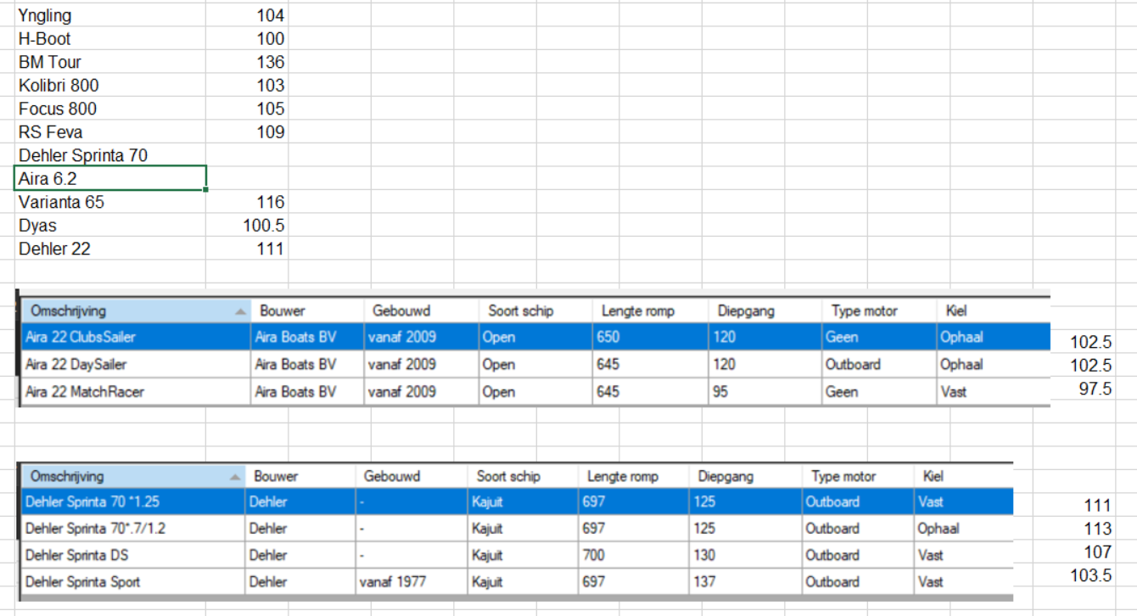
23 | Daum, Michael |  | Splash Red | Aquanautic 1 | GER 2132 | 112 | C | 23 | 23 | 23
24 | Kann van, Leonard |  | Laser Radiaal ILCA6) | Red Star | 200077 | 110 | C | 24 | 24 | 24
25 | Strijckers, Jos | TZC | Finn | Itchi | Bel 88 | 104 | C | 25 | 25 | 25
26 | Hilten van, Theo |  | Laser Standaard |  | 216776 | 107 | C | 26 | 26 | 26
27 | Dieth, Hendrik |  | Laser radiaal |  | 167839 | 110 | C | 27 | 27 | 27
28 | Gommans, Nic |  | Laser Radiaal (ILCA6) | Idefix | 194880 | 110 | C | 28 | 28 | 28
29 | Gommans, Carla |  | (ILCA6) | Findus | 188557 | 110 | C | 29 | 29 | 29
30 | Prickatz, Michael |  | Mono |  | 590 | 113 | C | 30 | 30 | 30
31 | Crasborn, Sophie | TZC | Laser radiaal |  | Bel 207179 | 110 | C | 31 | 31 | 31
32 | Assche , Bas van | - | Laser Radiaal (ILCA6) |  | Bel 156406 | 110 | C | 32 | 32 | 32
33 | Willems, Eric |  | Laser Radiaal (ILCA7) |  | 184293 | 107 | C | 33 | 33 | 33
34 | Blankert O.E. |  | Flying Junior | Element | NED 1470 | 114 | FJ | 34 | 34 | 34
35 | Nooijer, Koen de |  | Flying Junior |  | NED 1241 | 114 | FJ | 35 | 35 | 35
36 | Winkens, Julia |  | Flying Junior | Aqua | GER 474 | 114 | FJ | 36 | 36 | 36
37 | Syrier, Magda | TZC | Yngling |  | NED 228 | 104 | Y | 37 | 37 | 37
38 | Eggen-Vollmer, Ralf |  | Yngling | Abb | NED 369 | 104 | Y | 38 | 38 | 38
39 | Liebergen van, George |  | Yngling | Challenger | NED 312 | 104 | Y | 39 | 39 | 39
40 | Altorf, Antoine |  | Yngling | Enjoy | NED 113 | 104 | Y | 40 | 40 | 40
41 | Boonen, Frank |  | Yngling | ISETUM | BEL 1118 | 104 | Y | 41 | 41 | 41
42 | Toren, Hans van den |  | Yngling | H202 | NED 348 | 104 | Y | 42 | 42 | 42
43 | Vaes, Ben |  | Yngling | TripleB | GER 277 | 104 | Y | 43 | 43 | 43
44 | Sijbers, Thérese | NLM | Yngling | Picolo | GER 262 | 104 | Y | 44 | 44 | 44
45 | Steen, Dr. Astrid |  | Sailart 18 | Petit Loup | 18 | 108 | B | 45 | 45 | 45
46 | Palm, Carol Mart | TZC | Safier 6.5 | Diamonds are forever |  | 106 | B | 46 | 46 | 46
47 | Lommers, Roel |  | Clever 23 |  | 680 | 107 | B | 47 | 47 | 47
48 | Schram, Nina |  | Splash blue |  | 1589 | 116 | b | 48 | 48 | 48
49 | Crijns Job | NLM | Beneteau ?? | Bacon | 104 | 94 | a | 49 | 49 | 49
50 |  |  |  |  |  |  |  | 50 | 50 | 50
51 | Berg Nico |  | Ynling |  | NED365 | 104 |  | 51
52 | Prickatz Michael |  | Mono |  | 590 | 113 |  | 52
53 | Bloemen, Jos |  | Hanse 30.1 |  | 301 |  |  | 53
0
0
0
0 | afgemeld
0
0
0
0
0
0
0
0
0
0
0
0
0
0
0
0
0
0
0
0
0
0
0
0
0
0
0
0
0
0
0
0
0
0
0
0
0
0
0
0
0
0
0

